SUS
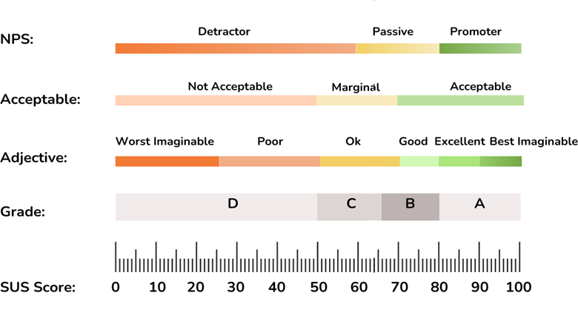
No | Enunciado (Bangor et al., 2008)
1 | I think that I would like to use this product frequently | Creo que me gustaría usar este sistema con frecuencia
2 | I found the product unnecessarily complex | Encontré el sistema innecesariamente complejo
3 | I thought the product was easy to use | Pensé que el sistema era fácil de usar
4 | I think that I would need the support of a technical person to be able to use this product | Creo que necesitaría el apoyo de un técnico para poder usar este sistema
5 | I found that the various functions in this product were well integrated | Encontré que las diversas funciones del sistema estaban bien integradas
6 | I thought that there was too much inconsistency in this product | Pensé que había demasiada inconsistencia en este sistema
7 | I would imaging that most people would learn to use this product very quickly | Considero que la mayoría de las personas aprenderían a usar este sistema muy rápidamente
8 | I found the product very awkward to use | Encontré el sistema muy complicado de usar
9 | I felt very confident using the product | Me sentí muy seguro(a) usando el sistema
10 | I needed to learn a lot of things before I could get going with this product | Necesité aprender muchas cosas antes de poder empezar a usar este sistema

